Sheet1
순위 | 커버사진 | 가수이름 | 출판사 | 출판일
1위 | 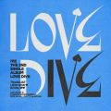 | IVE (아이브) | LOVE DIVE | LOVE DIVE
2위 |  | (여자)아이들 | I NEVER DIE | TOMBOY
3위 |  | 싸이 (PSY) | 싸다9 | That That (prod. & feat. SUGA of BTS)
4위 | 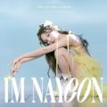 | 나연 (TWICE) | IM NAYEON | POP!
5위 |  | 멜로망스 | 사랑인가 봐 (사내맞선 OST 스페셜 트랙) | 사랑인가 봐
6위 |  | BIG Naughty (서동현) | 정이라고 하자 | 정이라고 하자 (Feat. 10CM)
7위 |  | 경서 | 나의 X에게 | 나의 X에게
8위 |  | BIGBANG (빅뱅) | 봄여름가을겨울 (Still Life) | 봄여름가을겨울 (Still Life)
9위 |  | BE'O (비오) | LOVE me | LOVE me
10위 |  | LE SSERAFIM (르세라핌) | FEARLESS | FEARLESS
11위 | 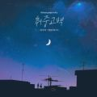 | 김민석 (멜로망스) | 취중고백 | 취중고백
12위 |  | Red Velvet (레드벨벳) | ‘The ReVe Festival 2022 - Feel My Rhythm’ | Feel My Rhythm
13위 |  | 방탄소년단 | Proof | Yet To Come
14위 | 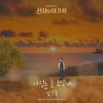 | 임영웅 | 신사와 아가씨 OST Part.2 | 사랑은 늘 도망가
15위 |  | 주호 | 내가 아니라도 | 내가 아니라도
16위 | 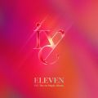 | IVE (아이브) | ELEVEN | ELEVEN
17위 | 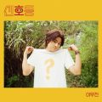 | 이무진 | 신호등 | 신호등
18위 | 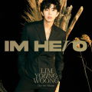 | 임영웅 | IM HERO | 우리들의 블루스
19위 |  | 주시크 (Joosiq) | 아무래도 난 | 아무래도 난
20위 |  | 경서예지 | 다정히 내 이름을 부르면 (경서예지 x 전건호) | 다정히 내 이름을 부르면
21위 |  | 박재범 | GANADARA | GANADARA (Feat. 아이유)
22위 |  | (여자)아이들 | I NEVER DIE | MY BAG
23위 |  | Charlie Puth | Left and Right (Feat. Jung Kook of BTS) | Left and Right (Feat. Jung Kook of BTS)
24위 |  | The Kid LAROI | Stay | STAY
25위 |  | 태연 (TAEYEON) | INVU - The 3rd Album | INVU
26위 |  | 방탄소년단 | Dynamite (DayTime Version) | Dynamite
27위 |  | 케이시 (Kassy) | LOVE & HATE | 늦은 밤 헤어지긴 너무 아쉬워
28위 |  | Charlie Puth | That's Hilarious | That's Hilarious
29위 |  | 태연 (TAEYEON) | Weekend | Weekend
30위 | 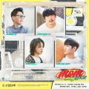 | MSG워너비(M.O.M) | 듣고 싶을까 | 듣고 싶을까
31위 |  | aespa | Next Level | Next Level
32위 |  | 성시경 | 별에서 온 그대 OST Part.7 | 너의 모든 순간
33위 |  | WINNER | HOLIDAY | I LOVE U
34위 |  | 방탄소년단 | Butter | Butter
35위 |  | 임재현 | 고백하는 취한밤에 | 고백하는 취한밤에 (Prod. 2soo)
36위 |  | 제시 (Jessi) | ZOOM | ZOOM
37위 |  | 주시크 (Joosiq) | 너를 생각해 | 너를 생각해
38위 |  | YENA (최예나) | ˣ‿ˣ (SMiLEY) | SMILEY (Feat. BIBI)
39위 |  | 임영웅 | IM HERO | 다시 만날 수 있을까
40위 |  | sokodomo | 쇼미더머니 10 Episode 2 | 회전목마 (Feat. Zion.T, 원슈타인) (Prod. Slom)
41위 |  | 방탄소년단 | Butter / Permission to Dance | Permission to Dance
42위 |  | 아이유 | 최고의 사랑 OST Part.4 | 내 손을 잡아
43위 |  | 다비치 | Season Note | 팡파레
44위 | 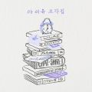 | 아이유 | 조각집 | 드라마
45위 |  | 10CM | 5.3 | 그라데이션
46위 |  | 케이시 (Kassy) | 조영수 리메이크 프로젝트 Part.2 | 언제나 사랑해
47위 |  | 아이유 | strawberry moon | strawberry moon
48위 | 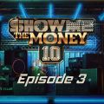 | BE'O (비오) | 쇼미더머니 10 Episode 3 | 리무진 (Feat. MINO) (Prod. GRAY)
49위 |  | BIG Naughty (서동현) | 낭만 | 낭만교향곡 (Feat. CHANGMO, 박재범)
50위 |  | 볼빨간사춘기 | Seoul | Love story
51위 |  | 헤이즈 (Heize) | Undo | 없었던 일로
52위 | 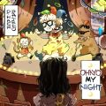 | 디핵 (D-Hack) | OHAYO MY NIGHT | OHAYO MY NIGHT
53위 | 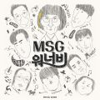 | MSG워너비(M.O.M) | MSG워너비 1집 | 바라만 본다
54위 | 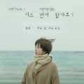 | 폴킴 | '키스 먼저 할까요?' OST Part.3 | 모든 날, 모든 순간 (Every day, Every Moment)
55위 |  | 아이유 | IU 5th Album 'LILAC' | 라일락
56위 | 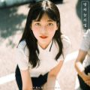 | 경서 | 밤하늘의 별을(2020) | 밤하늘의 별을(2020)
57위 | 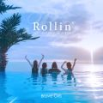 | 브레이브걸스 | Rollin' | 롤린 (Rollin')
58위 |  | 아이유 | IU 5th Album 'LILAC' | Celebrity
59위 |  | 임영웅 | 내일은 미스터트롯 우승자 특전곡 | 이제 나만 믿어요
60위 |  | Justin Bieber | Justice (The Complete Edition) | Off My Face
61위 |  | 아이유 | Love poem | Blueming
62위 | 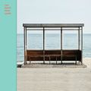 | 방탄소년단 | YOU NEVER WALK ALONE | 봄날
63위 |  | 자우림 | Goodbye, grief. | 스물다섯, 스물하나
64위 |  | #안녕 | 해요 (2022) | 해요 (2022)
65위 | 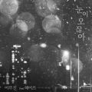 | 이무진 | 눈이 오잖아(Feat.헤이즈) | 눈이 오잖아(Feat.헤이즈)
66위 |  | AKMU (악뮤) | 항해 | 어떻게 이별까지 사랑하겠어, 널 사랑하는 거지
67위 | 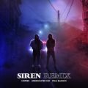 | 호미들 | 사이렌 Remix | 사이렌 Remix (Feat. UNEDUCATED KID, Paul Blanco)
68위 | 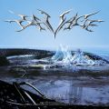 | aespa | Savage - The 1st Mini Album | Savage
69위 |  | 임영웅 | IM HERO | 무지개
70위 |  | Ed Sheeran | 0 | Bad Habits
71위 | 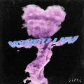 | STAYC(스테이씨) | YOUNG-LUV.COM | RUN2U
72위 |  | BE'O (비오) | Bipolar | 문득
73위 | 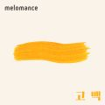 | 멜로망스 | 세 번째 '고백' | 고백
74위 | 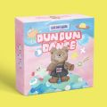 | 오마이걸 (OH MY GIRL) | Dear OHMYGIRL | Dun Dun Dance
75위 |  | 탑현 | 호랑수월가 | 호랑수월가
76위 |  | 세븐틴 | SEVENTEEN 4th Album 'Face the Sun' | HOT
77위 |  | 헤이즈 (Heize) | HAPPEN | 헤픈 우연
78위 |  | Coldplay | My Universe | My Universe
79위 |  | 주호 | 그 하루 | 그 하루(feat.반하나)
80위 | 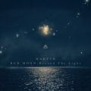 | 마크툽 (MAKTUB) | Red Moon : Beyond The Light | 찰나가 영원이 될 때 (The Eternal Moment)
81위 |  | V.O.S | 아픔을 말하는 | 미친 것처럼
82위 |  | BE'O (비오) | Counting Stars | Counting Stars (Feat. Beenzino)
83위 |  | 지민 | 우리들의 블루스 OST Part 4 | With you
84위 |  | aespa | Life’s Too Short | Life′s Too Short (English Ver.)
85위 | 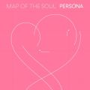 | 방탄소년단 | MAP OF THE SOUL : PERSONA | 작은 것들을 위한 시 (Boy With Luv) (Feat. Halsey)
86위 |  | 임영웅 | IM HERO | 아버지
87위 |  | 볼빨간사춘기 | Seoul | Seoul
88위 |  | NCT DREAM | Beatbox - The 2nd Album Repackage | Beatbox
89위 | 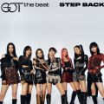 | GOT the beat | Step Back | Step Back
90위 |  | 선미 | 열이올라요 (Heart Burn) | 열이올라요 (Heart Burn)
91위 |  | 세븐틴 | SEVENTEEN 4th Album 'Face the Sun' | Darl+ing
92위 |  | 방탄소년단 | Proof | Born Singer
93위 |  | 임영웅 | IM HERO | 손이 참 곱던 그대
94위 |  | 임영웅 | IM HERO | A bientot
95위 |  | 임영웅 | IM HERO | 사랑해 진짜
96위 |  | 임영웅 | IM HERO | 인생찬가
97위 |  | 싸이 (PSY) | 싸다9 | Celeb
98위 |  | 임영웅 | IM HERO | 연애편지
99위 | 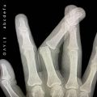 | GAYLE | abcdefu | abcdefu
100위 |  | 한동근 | 사랑인걸 | 사랑인걸

